内部建筑规则
一、概述
 | 本文档涉及的内部建筑规则，与战斗无关，仅涉及 建造、升级、拆除、移动 等内政操作
 | 具体的防御建筑规则见 防御建筑 文档，@詹伟杰
 | 文档内容包括：建筑位置、建筑类型、建筑数量、建筑操作

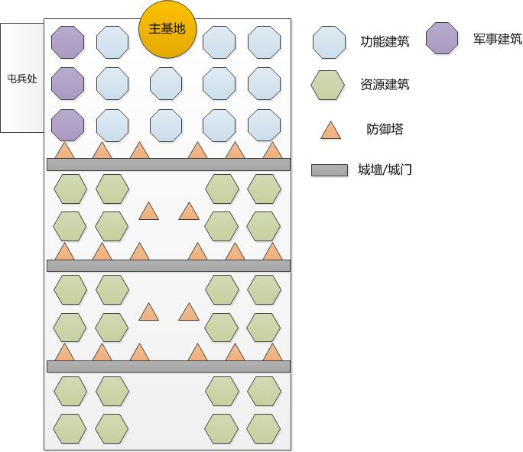
二、具体规则 |  |  |  |  |  |  |  | 城池内部建筑位置图
 | 建筑类型：
 |  | 功能建筑
 |  |  | 包括所有功能建筑，如 医院、大使馆、战车工厂
 |  | 资源建筑
 |  |  | 为玩家提供各种类型的资源收益，如 农田、矿场
 |  | 城墙/城门
 |  |  | 三道城墙
 |  | 防御建筑
 |  |  | 各种防御塔

 | 1.功能建筑（包括军事建筑）
 |  | 共14个建筑位置，其中包括3个军事建筑，如右图所示
 |  | 玩家可以自选建筑位置，在其上进行 建造/升级/移动 等操作
 |  | 点击空地
 |  |  | 玩家点击这部分空地，弹出空地建造菜单，在菜单上选择建造目标
 |  |  | 详情见 建筑菜单文档

 |  |  | 打开空地建筑菜单以后，菜单内显示当前空地上可以建造的建筑类型
 |  |  | 例如，点击 军事建筑位置 的空地后，菜单上显示 步兵营、战车工厂、机场 三个建筑
 |  | 建筑升级
 |  |  | 建筑的升级详见 建筑菜单文档
 |  | 功能按钮
 |  |  | 不同功能的建筑，其建筑功能详见对应的功能文档
 |  | 建筑移动
 |  |  | 通过城池编辑功能进行建筑移动

 | 2.资源建筑
 |  | 共24个建筑位置，如右图所示
 |  | 玩家可以自选建筑位置，在其上进行 建造/升级/拆除/移动 等操作
 |  | 分区
 |  |  | 每两道城墙之间，为一个资源建筑区域，共三个区域
 |  |  | 每个区域城墙间有8个建筑位置，随玩家等级提升，逐次开放
 |  | 点击空地
 |  |  | 玩家点击这部分空地，弹出空地建造菜单，在菜单上选择建造目标 |  |  |  |  | 军事建筑
 |  |  | 详情见 建筑菜单文档 |  |  |  |  |  | 步兵营 | 战车工厂 | 机场
 |  | 建筑升级 |  |  |  |  |  | 功能建筑
 |  |  | 建筑的升级详见 建筑菜单文档 |  |  |  |  |  | 大使馆 | 科研中心 | 仓库 | 雷达 | 英雄祭坛 | 装备制造处 | 领奖中心 | 医院 | 市场
 |  | 资源收集 |  |  |  |  |  | 资源建筑
 |  |  | 资源建筑的菜单中，设置 收取 按钮，点击收取该建筑当前已生产的资源 |  |  |  |  |  | 伐木场 | 采石场 | 矿坑 | 水晶矿
 |  |  | 资源建筑中已生产的资源超过一定数量时，在建筑物上出现常驻的收取按钮，点击收取
 |  | 建筑拆除
 |  |  | 建筑拆除在建筑菜单的详情界面中进行
 |  | 建筑移动
 |  |  | 通过城池编辑功能进行建筑移动

 | 3.城墙/城门
 |  | 共3道城墙/城门，如右图所示
 |  | 第一道城墙游戏初始时就有，剩余两道随主基地等级提升开放，由玩家自行建造，可升级，不可拆除/移动
 |  | 每一道城墙都为一个整体，整体选中、整体建造、整体升级
 |  | 城墙的开放
 |  |  | 从主基地方向开始，随主基地等级提升，城墙/城门 逐步开放
 |  |  | 初始时有第一道城墙
 |  |  | 主基地10级时，开放第二道城墙
 |  |  | 主基地20级时，开放第三道城墙
 |  | 防御建筑位置
 |  |  | 随城墙的开放，依附在城墙上的防御建筑位置也开始开放 |  |  |  |  | 未受损时 |  |  |  |  |  |  | 受损或被摧毁时
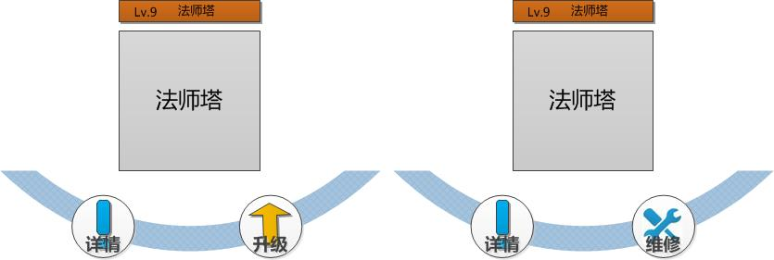
 |  |  | 主基地5级时，开放第一道城墙的防御建筑，即第一道城墙后方的防御建筑
 |  |  | 主基地10级时，开放第二道城墙的防御建筑，即第一道与第二道城墙间的防御建筑
 |  |  | 主基地20级时，开放第三道城墙的防御建筑，即第二道与第三道城墙间的防御建筑
 |  | 城墙升级
 |  |  | 建筑的升级详见 建筑菜单文档
 |  | 城墙维修
 |  |  | 当城墙受损或被摧毁时，可以进行维修

 | 4.防御建筑
 |  | 共22个防御建筑位置，如右图所示
 |  | 玩家可以自选建筑位置，在其上进行 建造/升级/拆除/更换类型 等操作
 |  | 分区
 |  |  | 如城墙部分所述，分3个区域，随城墙开放而开放
 |  | 点击空地
 |  |  | 玩家点击这部分空地，弹出空地建造菜单，在菜单上选择建造目标
 |  |  | 详情见 建筑菜单文档
 |  | 建筑升级
 |  |  | 建筑的升级详见 建筑菜单文档
 |  | 建筑拆除
 |  |  | 建筑拆除在建筑菜单的详情界面中进行
 |  | 防御建筑维修
 |  |  | 当防御建筑受损或被摧毁时，可以进行维修
 |  | 建筑移动
 |  |  | 通过城池编辑功能进行建筑移动

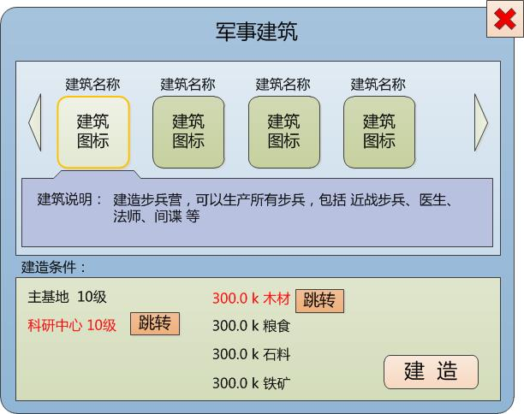
三、功能界面
 | 1.空地菜单 |  |  |  |  |  |  | 空地选中
 |  | 当玩家选中一块空地时，弹出右侧界面
 |  | 如右图所示

 |  | 上方显示可以建造的建筑
 |  | 如果显示空间不足，可以横向拖动，点击选中

 |  | 选中后，在下方区域显示 建造条件、建造费用、建筑说明，格式如下：
 |  |  | 建筑说明： | 建造科研中心，可以升级科技，提升城池战力

 |  |  | 需要建造条件： |  | 主基地 10级 |  | 300.0 k 木材
 |  |  |  |  | 科研中心 10级 |  | 300.0 k 粮食
 |  |  |  |  |  |  | 300.0 k 石料

 |  | 点击右下角 建造 按钮，建造选中的建筑
 |  |  | 如果建造条件不足，则tips提示：建造条件不足

 |  |  | 不足的条件文字打红，后面设置 跳转 按钮，跳转至相关界面

 |  | 右上角“X”，点击关闭界面

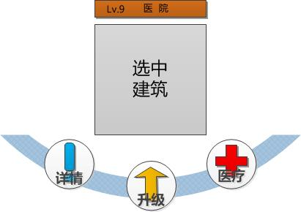
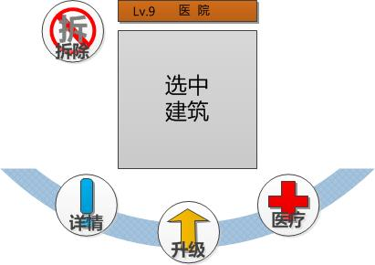
 | 2.选中菜单 |  |  |  |  |  |  | 空闲建筑选中 |  |  |  |  |  |  | demo临时菜单
 |  | 玩家选中空闲中的建筑
 |  |  | 屏幕不进行缩放，以选中建筑为中心，弹出伴随菜单
 |  |  | 如右图所示

 |  |  | 建筑上方弹出显示条，显示 建筑等级+建筑名称
 |  |  | 下方显示3个（或更多）按钮
 |  |  |  | 升级 按钮
 |  |  |  |  | 点击 升级 按钮，跳转建筑升级界面
 |  |  |  | 功能 按钮
 |  |  |  |  | 功能按钮根据每种建筑的功能不同，跳转不同界面
 |  |  |  | 详情 按钮
 |  |  |  |  | 点击按钮，弹出建筑说明界面，在界面中可以查看建筑详情

 |  |  | 点击菜单以外的其他地方，该菜单关闭
 |  | 注意：demo阶段的临时菜单，在左上角设置一个快捷拆除按钮，如右图 demo临时菜单
 |  |  |  |  |  |  |  | 工作建筑选中 |  |  |  |  |  | 未选中状态
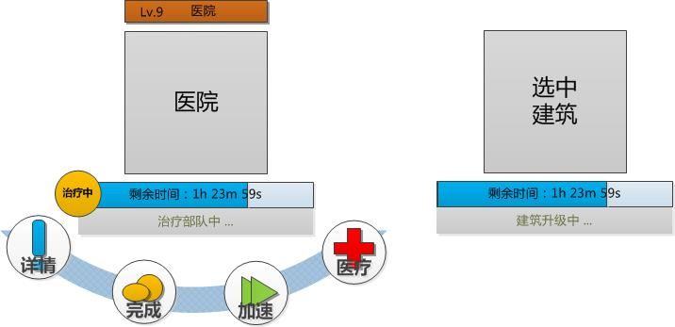
 |  | 玩家选中工作中的建筑
 |  |  | 屏幕不进行缩放，以选中建筑为中心，弹出伴随菜单
 |  |  | 如右图所示

 |  |  | 未选中时
 |  |  |  | 建筑下方显示 进度条+时间+正在进行的工作内容说明
 |  |  | 选中时
 |  |  |  | 头顶显示 建筑等级+建筑名称
 |  |  |  | 下方显示 正在进行的工作图标+时间进度条+加速按钮+正在进行的工作内容说明

 |  |  |  | 以医院建筑为示例
 |  |  |  |  |  |  | 这个图标表示正在进行的工作是治疗

 |  |  |  |  |  |  | 下方配合工作内容说明

 |  |  |  |  |  |  | 点击加速箭头，跳转加速界面

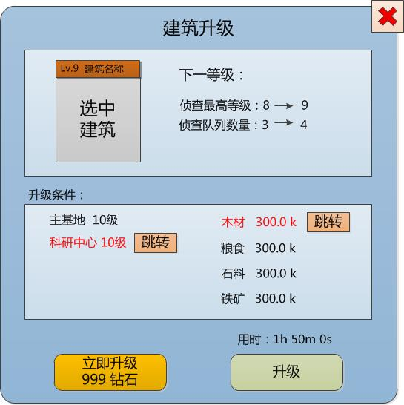
 | 3.升级与加速界面
 |  | 将屏幕拉近（具体拉多近有待确定），同时将选中建筑至于图中位置 |  |  |  |  |  | 升级界面
 |  |  | 建筑物上方显示：建筑等级+建筑名称
 |  | 在空地下方显示建造需要的条件/费用，格式为：
 |  |  | 需要条件： | 主基地 10级 |  | 300.0 k 木材
 |  |  |  | 科研中心 10级 |  | 300.0 k 粮食
 |  |  |  |  |  | 300.0 k 石料

 |  | 右侧显示 升级内容
 |  |  | 用文本形式说明当前等级/下一等级的具体纤细

 |  | 点击右下角 升级 和 立即升级 按钮
 |  |  | 点击升级按钮，进行建筑升级
 |  |  |  | 升级 按钮上方，显示升级用时
 |  |  | 点击立即升级按钮，花费对应钻石直接完成建筑升级

 |  |  | 进行升级前，先判定条件是否满足，如果条件不足，tips提示：升级条件不足

 |  |  | 不足的条件文字打红，后面设置 跳转 按钮，跳转至相关界面

 |  | 右上角为“X”，点击关闭界面

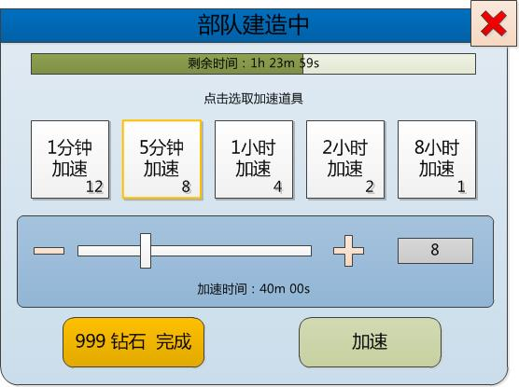
 |  | 加速界面 |  |  |  |  |  | 建筑加速
 |  |  | 点击建筑的加速按钮，弹出右侧界面
 |  |  | 界面中显示：
 |  |  |  | 剩余时间
 |  |  |  |  | 剩余时间显示以 文字+进度条的 形式显示
 |  |  |  | 加速道具类型
 |  |  |  |  | 点击不同类型的加速道具，进行选择
 |  |  |  | 拖动条和输入框
 |  |  |  |  | 通过 拖动条、"+""-"按钮、数字输入框 来选择要使用的加速道具数量
 |  |  |  |  | 加速道具类型 * 加速道具数量 = 加速时间
 |  |  |  | 加速按钮
 |  |  |  |  | 加速按钮分两个，钻石加速、普通加速
 |  |  |  |  |  | 钻石加速消耗一定数量的钻石，直接完成当前工作内容
 |  |  |  |  |  | 普通加速根据选定道具进行加速

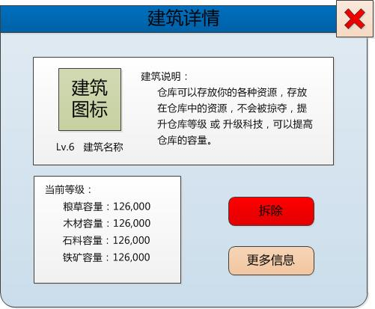
 | 4.详情界面
 |  | 玩家在建筑菜单可以打开建筑详情界面 |  |  |  |  |  | 详细信息界面
 |  | 其中包括：
 |  |  | 建筑等级
 |  |  | 建筑名称
 |  |  | 建筑说明
 |  |  |  | 说明建筑的功能
 |  |  | 当前等级数据
 |  |  |  | 建筑功能当前等级的具体数据
 |  |  | 更多信息 按钮
 |  |  |  | 可以查看该建筑的全等级数值表
 |  |  | 拆除 按钮
 |  |  |  | 可以免费、不消耗时间，将该建筑拆除
 |  |  |  | 部分建筑可用
 |  |  | 取消当前工作按钮（如取消训练）
 |  |  |  | 只有可以进行生产的建筑在进行生产时才会出现
 |  |  |  | 部分建筑可用

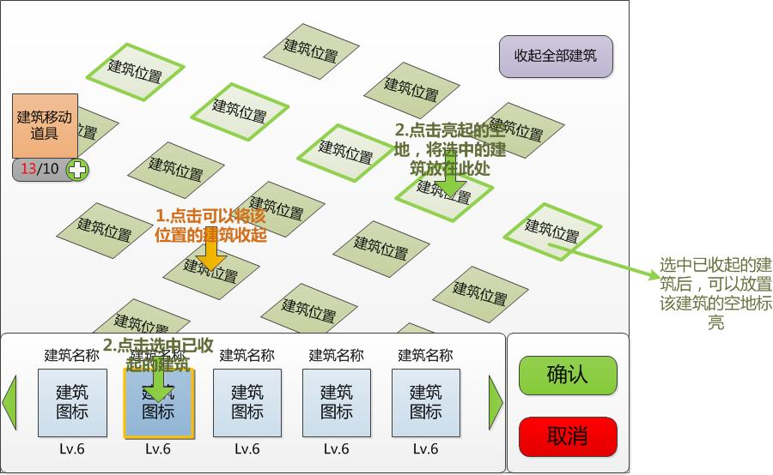
 | 5.城池编辑功能 |  |  |  |  |  |  | 城池编辑
 |  | 在主基地的建筑菜单上，有编辑城池按钮，点击进入城池编辑界面
 |  | 界面如右图

 |  | 收起建筑
 |  |  | 点击各个建筑，可以将建筑收入下方的栏内

 |  |  | 收起所有建筑
 |  |  |  | 设置全部收起按钮，点击后将所有已造建筑收起到下方栏内
 |  | 放下建筑
 |  |  | 在栏中点击已经收起的建筑，选中该建筑
 |  |  | 当栏中建筑过多时，可以左右拖动查看

 |  |  | 选中一个建筑后，根据该建筑类型，可以放置该建筑的建筑位置（包括还有建筑在上面的建筑位置）高亮
 |  |  | 在高亮的这些建筑位置中，选择一个位置点击，将选中的建筑放在这个位置上
 |  |  | 注意：此时如果该位置上本来有建筑，则这个建筑被收入栏中
 |  | 移动建筑的消耗
 |  |  | 界面左侧有建筑移动道具栏
 |  |  | 显示道具图标，同时下方显示 需要使用的数量/已拥有的数量
 |  |  | 当此次城池编辑需要的道具数量超过已拥有的数量时，前半段数字显示为红色

 |  |  | 显示框后有“+”号按钮，点击按钮跳转到道具购买界面
 |  | 结束编辑
 |  |  | 在屏幕右下角，设置 确认 和 取消 按钮
 |  |  | 点击确认，确认此次城池编辑，消耗对应的建筑移动道具，完成编辑
 |  |  |  | 道具不足提示玩家使用钻石完成
 |  |  | 点击取消，则取消此次编辑

 |  | 注意：所有收起后未放下的建筑，随编辑结束，全部存放在此处，同时也可以再次放置

